1.รวม
กรุณา Log in เข้าระบบ eMENSCR ก่อนดำเนินการ Click ที่ link โครงการนั้น ๆ
หมายเหตุ : หากไม่ Login จะไม่สามารถดูรายละเอียดโครงการได้
โครงการที่ปรากฎเป็นโครงการที่ผ่านการอนุมัติจากผู้บริหาร (M7) ของหน่วยงานเท่านั้น (ข้อมูล ณ เดือนมีนาคม 2565)

ชื่อโครงการ | ชื่อโครงการ/การดำเนินงาน | ปีงบประมาณ | วันที่เริ่มต้นโครงการ | วันที่สิ้นสุดโครงการ | หน่วยงานระดับกองหรือเทียบเท่า | หน่วยงานระดับกรมหรือเทียบเท่า | หน่วยงานระดับกระทรวงหรือเทียบเท่า | ประเภทโครงการ | องค์ประกอบ | ปัจจัย
การขับเคลื่อนชมรมTOBENUMBERONEในเรือนจำอำเภอแม่สะเรียง | การขับเคลื่อนชมรมTOBENUMBERONEในเรือนจำอำเภอแม่สะเรียง | 2561 | มกราคม2564 | กันยายน2564 | เรือนจำอำเภอแม่สะเรียง | กรมราชทัณฑ์ | กระทรวงยุติธรรม |  | 010101V01 | 010101V01F01
ติดตั้งไฟฟ้าแสงสว่างและสัญญาณไฟจราจร หมู่ 6 ตำบลท่าตะเกียบ อำเภอท่าตะเกียบ จังหวัดฉะเชิงเทรา | ติดตั้งไฟฟ้าแสงสว่างและสัญญาณไฟจราจร หมู่ 6 ตำบลท่าตะเกียบ อำเภอท่าตะเกียบ จังหวัดฉะเชิงเทรา | 2561 | เมษายน 2563 | มิถุนายน 2563 | แขวงทางหลวงชนบทฉะเชิงเทรา | กรมทางหลวงชนบท | กระทรวงคมนาคม |  | 010101V04 | 010101V04F05
ติดตั้งไฟฟ้าแสงสว่างและสัญญาณไฟจราจร หมู่ 10 ตำบลท่าตะเกียบ อำเภอท่าตะเกียบ จังหวัดฉะเชิงเทรา | ติดตั้งไฟฟ้าแสงสว่างและสัญญาณไฟจราจร หมู่ 10 ตำบลท่าตะเกียบ อำเภอท่าตะเกียบ จังหวัดฉะเชิงเทรา | 2561 | เมษายน 2563 | มิถุนายน 2563 | แขวงทางหลวงชนบทฉะเชิงเทรา | กรมทางหลวงชนบท | กระทรวงคมนาคม |  | 010101V04 | 010101V04F05
ติดตั้งไฟฟ้าแสงสว่างและสัญญาณไฟจราจร หมู่ 16 ตำบลท่าตะเกียบ อำเภอท่าตะเกียบ จังหวัดฉะเชิงเทรา | ติดตั้งไฟฟ้าแสงสว่างและสัญญาณไฟจราจร หมู่ 16 ตำบลท่าตะเกียบ อำเภอท่าตะเกียบ จังหวัดฉะเชิงเทรา | 2561 | เมษายน 2563 | มิถุนายน 2563 | แขวงทางหลวงชนบทฉะเชิงเทรา | กรมทางหลวงชนบท | กระทรวงคมนาคม |  | 010101V04 | 010101V04F05
โครงการฝึกอบรมเชิงปฏิบัติการซ้อมแผนการป้องกันและระงับอัคคีภัยของสำนักงานปลัดกระทรวงสาธารณสุข | โครงการฝึกอบรมเชิงปฏิบัติการซ้อมแผนการป้องกันและระงับอัคคีภัยของสำนักงานปลัดกระทรวงสาธารณสุข | 2561 | สิงหาคม2565 | กันยายน2565 | กองกลาง | สำนักงานปลัดกระทรวงสาธารณสุข | กระทรวงสาธารณสุข |  | 010101V04 | 010101V04F07
ยุทธศาสตร์การพัฒนาเพื่อเสริมความมั่นคงของชาติ | ยุทธศาสตร์การพัฒนาเพื่อเสริมความมั่นคงของชาติ | 2561 | ตุลาคม 2560 | กันยายน 2565 | กองความมั่นคงด้านการเตรียมพร้อมและการป้องกันประเทศ | สำนักงานสภาความมั่นคงแห่งชาติ | สำนักนายกรัฐมนตรี |  | 010101V04 | 010101V04F02
โครงการจัดหาเครื่องมือและอุปกรณ์ควบคุมฝูงชนในการชุมนุมสาธารณะ (ผค.) | โครงการจัดหาเครื่องมือและอุปกรณ์ควบคุมฝูงชนในการชุมนุมสาธารณะ (ผค.) | 2561 | ตุลาคม 2560 | กันยายน 2565 | กองยุทธศาสตร์ สำนักงานยุทธศาสตร์ตำรวจ | สำนักงานตำรวจแห่งชาติ | หน่วยงานขึ้นตรงนายกรัฐมนตรี |  | 010101V04 | 010101V04F01
โครงการจัดทำบันทึกความเข้าใจเรื่องการจัดระบบที่พักแรมและข้อมูลคนเข้าเมืองในประเทศไทย | โครงการจัดทำบันทึกความเข้าใจเรื่องการจัดระบบที่พักแรมและข้อมูลคนเข้าเมืองในประเทศไทย | 2561 | ตุลาคม 2560 | กันยายน 2561 | กองยุทธศาสตร์ สำนักงานยุทธศาสตร์ตำรวจ | สำนักงานตำรวจแห่งชาติ | หน่วยงานขึ้นตรงนายกรัฐมนตรี |  | 010101V04 | 010101V04F03
โครงการฝึกอบรมเจ้าพนักงานดูแลการชุมนุมสาธารณะ และข้าราชการตำรวจซึ่งได้รับมอบหมายให้ดูแลการชุมนุมสาธารณะของสำนักงานตำรวจแห่งชาติ | โครงการฝึกอบรมเจ้าพนักงานดูแลการชุมนุมสาธารณะ และข้าราชการตำรวจซึ่งได้รับมอบหมายให้ดูแลการชุมนุมสาธารณะของสำนักงานตำรวจแห่งชาติ | 2561 | ตุลาคม 2560 | กันยายน 2565 | กองยุทธศาสตร์ สำนักงานยุทธศาสตร์ตำรวจ | สำนักงานตำรวจแห่งชาติ | หน่วยงานขึ้นตรงนายกรัฐมนตรี |  | 010101V04 | 010101V04F07
โครงการจัดหาและติดตั้งระบบวิทยุสื่อสารดิจิตอล ระยะที่ 2 สำนักงานตำรวจแห่งชาติ (สส.สทส.) | โครงการจัดหาและติดตั้งระบบวิทยุสื่อสารดิจิตอล ระยะที่ 2 สำนักงานตำรวจแห่งชาติ (สส.สทส.) | 2561 | กันยายน 2561 | เมษายน 2563 | กองยุทธศาสตร์ สำนักงานยุทธศาสตร์ตำรวจ | สำนักงานตำรวจแห่งชาติ | หน่วยงานขึ้นตรงนายกรัฐมนตรี |  | 010101V04 | 010101V04F01
โครงการระบบประจำวันอิเล็กทรอนิกส์ในสารสนเทศสถานีตำรวจ (Police Diary Activity Report) สทส.(ศทก.) | โครงการระบบประจำวันอิเล็กทรอนิกส์ในสารสนเทศสถานีตำรวจ (Police Diary Activity Report) สทส.(ศทก.) | 2561 | เมษายน 2563 | มกราคม 2564 | กองยุทธศาสตร์ สำนักงานยุทธศาสตร์ตำรวจ | สำนักงานตำรวจแห่งชาติ | หน่วยงานขึ้นตรงนายกรัฐมนตรี |  | 010101V04 | 010101V04F01
การประชุมเชิงปฏิบัติการเพื่อจัดทำแผนการสอนหลักสูตรนักเรียนนายสิบตำรวจประจำปีงบประมาณพ.ศ.2564 | การประชุมเชิงปฏิบัติการเพื่อจัดทำแผนการสอนหลักสูตรนักเรียนนายสิบตำรวจประจำปีงบประมาณพ.ศ.2564 | 2561 | กุมภาพันธ์2564 | มีนาคม2564 | กองยุทธศาสตร์สำนักงานยุทธศาสตร์ตำรวจ | สำนักงานตำรวจแห่งชาติ | หน่วยงานขึ้นตรงนายกรัฐมนตรี |  | 010101V04 | 010101V04F07
โครงการฝึกอบรมการเข้าตรวจค้นและปฏิบัติการในอาคาร(BuildingEntry&CloseQuarterBattle/C.Q.B.)บช.ศ. | โครงการฝึกอบรมการเข้าตรวจค้นและปฏิบัติการในอาคาร(BuildingEntry&CloseQuarterBattle/C.Q.B.)บช.ศ. | 2561 | มกราคม2564 | กันยายน2564 | กองยุทธศาสตร์สำนักงานยุทธศาสตร์ตำรวจ | สำนักงานตำรวจแห่งชาติ | หน่วยงานขึ้นตรงนายกรัฐมนตรี |  | 010101V04 | 010101V04F01
โครงการฝึกอบรมทักษะการขับรถยนต์ขั้นพื้นฐาน | โครงการฝึกอบรมทักษะการขับรถยนต์ขั้นพื้นฐาน | 2561 | มกราคม2564 | มีนาคม2564 | กองยุทธศาสตร์สำนักงานยุทธศาสตร์ตำรวจ | สำนักงานตำรวจแห่งชาติ | หน่วยงานขึ้นตรงนายกรัฐมนตรี |  | 010101V04 | 010101V04F01
โครงการฝึกอบรมการยิงปืนพกขั้นพื้นฐาน(BasicFirearms)บช.ศ. | โครงการฝึกอบรมการยิงปืนพกขั้นพื้นฐาน(BasicFirearms)บช.ศ. | 2561 | มกราคม2564 | มีนาคม2564 | กองยุทธศาสตร์สำนักงานยุทธศาสตร์ตำรวจ | สำนักงานตำรวจแห่งชาติ | หน่วยงานขึ้นตรงนายกรัฐมนตรี |  | 010101V04 | 010101V04F01
โครงการฝึกอบรมการเจรจาต่อรองบุคคลในภาวะวิกฤต(CrisisNegotiation)บช.ศ. | โครงการฝึกอบรมการเจรจาต่อรองบุคคลในภาวะวิกฤต(CrisisNegotiation)บช.ศ. | 2561 | เมษายน2564 | กันยายน2564 | กองยุทธศาสตร์สำนักงานยุทธศาสตร์ตำรวจ | สำนักงานตำรวจแห่งชาติ | หน่วยงานขึ้นตรงนายกรัฐมนตรี |  | 010101V04 | 010101V04F01
โครงการฝึกอบรมการอารักขาบุคคลสำคัญ(VIPProtection)บช.ศ. | โครงการฝึกอบรมการอารักขาบุคคลสำคัญ(VIPProtection)บช.ศ. | 2561 | มกราคม2564 | มีนาคม2564 | กองยุทธศาสตร์สำนักงานยุทธศาสตร์ตำรวจ | สำนักงานตำรวจแห่งชาติ | หน่วยงานขึ้นตรงนายกรัฐมนตรี |  | 010101V03 | 010101V03F01
โครงการฝึกอบรมภาษาอังกฤษสำหรับผู้บังคับใช้กฎหมาย(EnglishforLawEnforcement:ELF)บช.ศ. | โครงการฝึกอบรมภาษาอังกฤษสำหรับผู้บังคับใช้กฎหมาย(EnglishforLawEnforcement:ELF)บช.ศ. | 2561 | เมษายน2564 | กันยายน2564 | กองยุทธศาสตร์สำนักงานยุทธศาสตร์ตำรวจ | สำนักงานตำรวจแห่งชาติ | หน่วยงานขึ้นตรงนายกรัฐมนตรี |  | 010101V03 | 010101V03F01
โครงการยุทธวิธีไล่ติดตามจับกุมคนร้าย(PoliceTacticalPursuitandContainment:PTPC)บช.ศ. | โครงการยุทธวิธีไล่ติดตามจับกุมคนร้าย(PoliceTacticalPursuitandContainment:PTPC)บช.ศ. | 2561 | เมษายน2564 | กันยายน2564 | กองยุทธศาสตร์สำนักงานยุทธศาสตร์ตำรวจ | สำนักงานตำรวจแห่งชาติ | หน่วยงานขึ้นตรงนายกรัฐมนตรี |  | 010101V04 | 010101V04F01
โครงการฝึกอบรมพัฒนาประสิทธิภาพผู้ปฏิบัติงานสายงานป้องกันปราบปรามของสำนักงานตำรวจแห่งชาติรุ่นที่5ประจำปีงบประมาณพ.ศ.2564 | โครงการฝึกอบรมพัฒนาประสิทธิภาพผู้ปฏิบัติงานสายงานป้องกันปราบปรามของสำนักงานตำรวจแห่งชาติรุ่นที่5ประจำปีงบประมาณพ.ศ.2564 | 2561 | มีนาคม2564 | เมษายน2564 | กองยุทธศาสตร์สำนักงานยุทธศาสตร์ตำรวจ | สำนักงานตำรวจแห่งชาติ | หน่วยงานขึ้นตรงนายกรัฐมนตรี |  | 010101V03 | 010101V03F02
ก่อสร้างอาคารที่ทำการกองตำรวจสื่อสารแขวงท่าแร้งเขตบางเขนกรุงเทพฯ(สทส.) | ก่อสร้างอาคารที่ทำการกองตำรวจสื่อสารแขวงท่าแร้งเขตบางเขนกรุงเทพฯ(สทส.) | 2561 | พฤษภาคม2564 | กันยายน2565 | กองยุทธศาสตร์สำนักงานยุทธศาสตร์ตำรวจ | สำนักงานตำรวจแห่งชาติ | หน่วยงานขึ้นตรงนายกรัฐมนตรี |  | 010101V04 | 010101V04F01
ปรับปรุงสำนักงานกองตำรวจสื่อสารศูนย์บริการเทคนิคสื่อสาร3อุบลราชธานีตำบลในเมืองอำเภอเมืองอุบลราชธานีจังหวัดอุบลราชธานี(สทส.) | ปรับปรุงสำนักงานกองตำรวจสื่อสารศูนย์บริการเทคนิคสื่อสาร3อุบลราชธานีตำบลในเมืองอำเภอเมืองอุบลราชธานีจังหวัดอุบลราชธานี(สทส.) | 2561 | กุมภาพันธ์2564 | มิถุนายน2564 | กองยุทธศาสตร์สำนักงานยุทธศาสตร์ตำรวจ | สำนักงานตำรวจแห่งชาติ | หน่วยงานขึ้นตรงนายกรัฐมนตรี |  | 010101V04 | 010101V04F01
ปรับปรุงซ่อมแซมประตูอาคารที่ทำการศูนย์บริการเทคนิคสื่อสาร7นครปฐมตำบลพระปฐมเจดีย์อำเภอเมืองนครปฐมจังหวัดนครปฐม(สทส.) | ปรับปรุงซ่อมแซมประตูอาคารที่ทำการศูนย์บริการเทคนิคสื่อสาร7นครปฐมตำบลพระปฐมเจดีย์อำเภอเมืองนครปฐมจังหวัดนครปฐม(สทส.) | 2561 | มกราคม2564 | มีนาคม2564 | กองยุทธศาสตร์สำนักงานยุทธศาสตร์ตำรวจ | สำนักงานตำรวจแห่งชาติ | หน่วยงานขึ้นตรงนายกรัฐมนตรี |  | 010101V04 | 010101V04F01
ปรับปรุงซ่อมแซมบริเวณรอบอาคารที่ทำการศูนย์บริการเทคนิคสื่อสาร7นครปฐมตำบลพระปฐมเจดีย์อำเภอเมืองนครปฐมจังหวัดนครปฐม(สทส.) | ปรับปรุงซ่อมแซมบริเวณรอบอาคารที่ทำการศูนย์บริการเทคนิคสื่อสาร7นครปฐมตำบลพระปฐมเจดีย์อำเภอเมืองนครปฐมจังหวัดนครปฐม(สทส.) | 2561 | กุมภาพันธ์2564 | มิถุนายน2564 | กองยุทธศาสตร์สำนักงานยุทธศาสตร์ตำรวจ | สำนักงานตำรวจแห่งชาติ | หน่วยงานขึ้นตรงนายกรัฐมนตรี |  | 010101V04 | 010101V04F01
ปรับปรุงบริเวณฝ่ายการสื่อสาร7กองตำรวจสื่อสารตำบลบ่อยางอำเภอเมืองสงขลาจังหวัดสงขลา(สทส.) | ปรับปรุงบริเวณฝ่ายการสื่อสาร7กองตำรวจสื่อสารตำบลบ่อยางอำเภอเมืองสงขลาจังหวัดสงขลา(สทส.) | 2561 | มีนาคม2564 | มิถุนายน2564 | กองยุทธศาสตร์สำนักงานยุทธศาสตร์ตำรวจ | สำนักงานตำรวจแห่งชาติ | หน่วยงานขึ้นตรงนายกรัฐมนตรี |  | 010101V04 | 010101V04F01
บ้านพักระดับผกก.-รองผบก.ฝ่ายการสื่อสาร4กองตำรวจสื่อสารตำบลจอหออำเภอเมืองนครราชสีมาจังหวัดนครราชสีมา(สทส.) | บ้านพักระดับผกก.-รองผบก.ฝ่ายการสื่อสาร4กองตำรวจสื่อสารตำบลจอหออำเภอเมืองนครราชสีมาจังหวัดนครราชสีมา(สทส.) | 2561 | กุมภาพันธ์2564 | สิงหาคม2564 | กองยุทธศาสตร์สำนักงานยุทธศาสตร์ตำรวจ | สำนักงานตำรวจแห่งชาติ | หน่วยงานขึ้นตรงนายกรัฐมนตรี |  | 010101V04 | 010101V04F01
...

2. Pivot VC
...
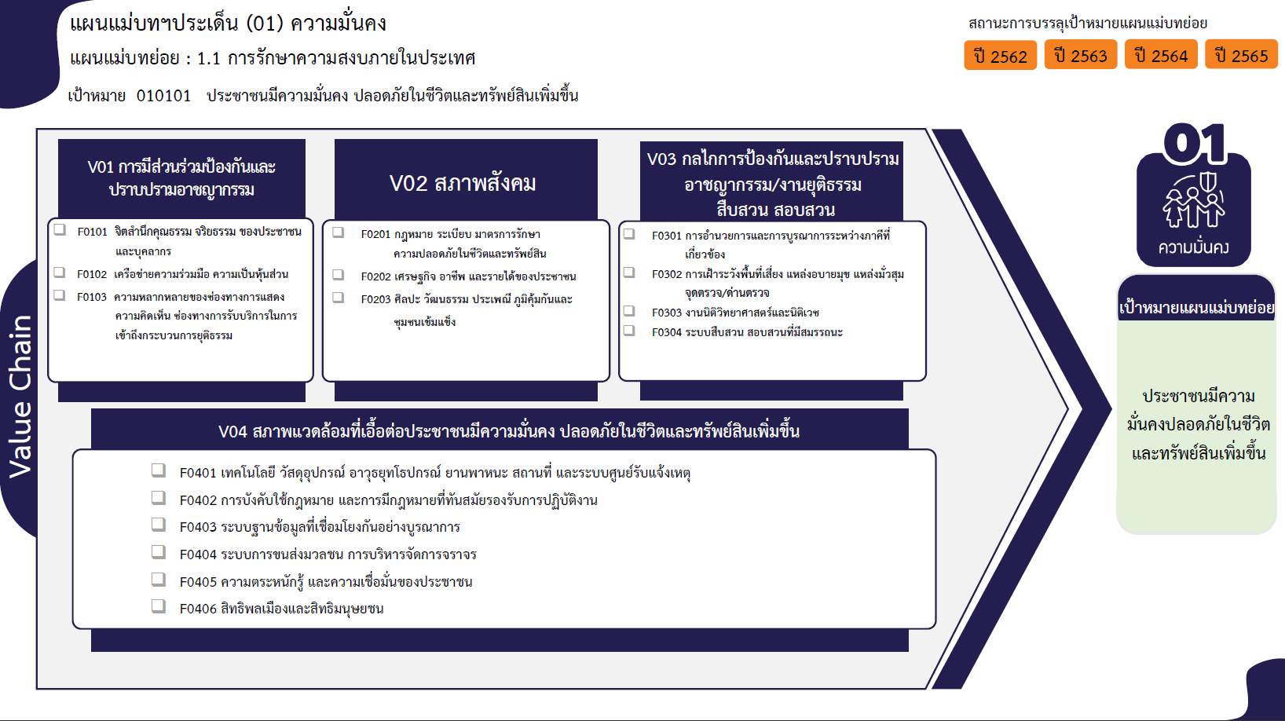
...
2563 | 2564 | 2565 | 2566 | (blank) | รวมโครงการ
14 | 41 | 33 | 8 |  | 131
11 | 12 | 19 | 2 |  | 69
3 | 27 | 12 | 6 |  | 53
 | 2 | 2 |  |  | 9
27 | 15 | 26 | 8 |  | 93
17 | 4 | 14 | 8 |  | 49
49 โครงการ
2 |  | 1 |  |  | 4
152 โครงการ
32 โครงการ
3 | 4 | 1 |  |  | 14
53 โครงการ
14 โครงการ
11 โครงการ
...
0 โครงการ
9 โครงการ
26 โครงการ
7 โครงการ
5 | 7 | 10 |  |  | 26
7 | 23 | 14 |  |  | 54
2 | 12 | 11 |  |  | 32
รวม 214 โครงการ
รวม 89 โครงการ
รวม 50 โครงการ
4 | 3 | 1 |  |  | 11
...
136 โครงการ
16 โครงการ
 | 3 | 1 |  |  | 4
1 | 5 |  |  |  | 6
 |  | 1 |  |  | 1
9 โครงการ
22 | 47 | 131 | 6 |  | 266
14 โครงการ
5 | 15 | 82 | 2 |  | 136
8 โครงการ
 | 3 | 9 |  |  | 16
0 โครงการ
7 | 1 |  |  |  | 9
รวม 183 โครงการ
 | 2 | 4 |  |  | 7
 | 2 | 2 |  |  | 7
4 | 1 | 2 |  |  | 8
6 | 23 | 7 | 2 |  | 56
 |  | 25 | 2 |  | 27
70 | 126 | 204 | 22 |  | 544
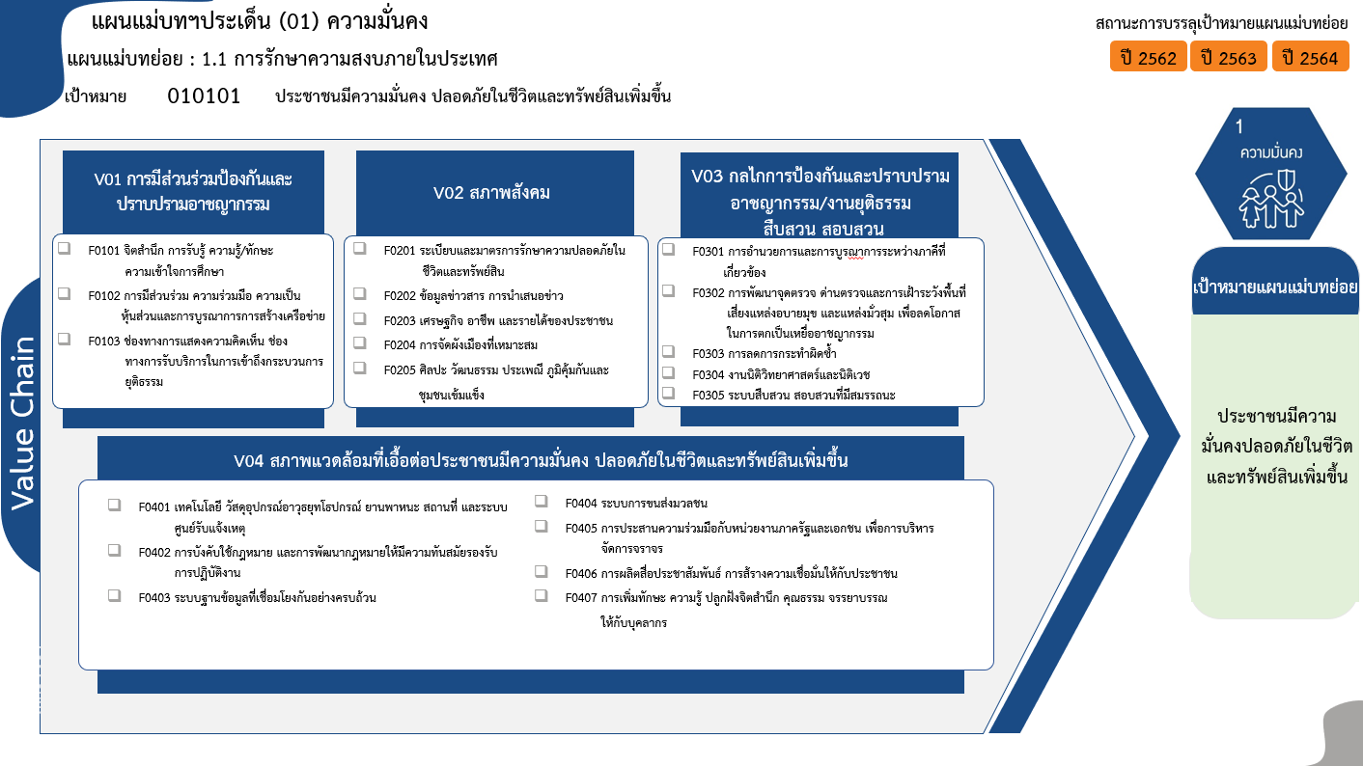
รวม 116 โครงการ
62 โครงการ
45 โครงการ
9 โครงการ
34 โครงการ
4 โครงการ
14 โครงการ
24 โครงการ
รวม 76 โครงการ
รวม 49 โครงการ
รวม 235 โครงการ
28 โครงการ
11 โครงการ
0 โครงการ
3 โครงการ
7 โครงการ
132 โครงการ
15 โครงการ
9 โครงการ
3 โครงการ
7 โครงการ
8 โครงการ
61 โครงการ
รวมทั้งสิ้น 476 โครงการ

3. เรียง VC
กรุณา Log in เข้าระบบ eMENSCR ก่อนดำเนินการ Click ที่ link โครงการนั้น ๆ
หมายเหตุ : หากไม่ Login จะไม่สามารถดูรายละเอียดโครงการได้
โครงการที่ปรากฎเป็นโครงการที่ผ่านการอนุมัติจากผู้บริหาร (M7) ของหน่วยงานเท่านั้น (ข้อมูล ณ เดือนมิถุนายน 2566)

องค์ประกอบ | ปัจจัย | ชื่อโครงการ | ชื่อโครงการ/การดำเนินงาน | ยุทธศาสตร์ชาติที่เกี่ยวข้องโดยตรง(ข้อความ) | ปีงบประมาณ | วันที่เริ่มต้นโครงการ | วันที่สิ้นสุดโครงการ | หน่วยงานระดับกองหรือเทียบเท่า | หน่วยงานระดับกรมหรือเทียบเท่า | หน่วยงานระดับกระทรวงหรือเทียบเท่า | ประเภทโครงการ
010101V01 | 010101V01F01 | การขับเคลื่อนชมรมTOBENUMBERONEในเรือนจำอำเภอแม่สะเรียง | การขับเคลื่อนชมรมTOBENUMBERONEในเรือนจำอำเภอแม่สะเรียง | ด้านความมั่นคง | 2561 | มกราคม2564 | กันยายน2564 | เรือนจำอำเภอแม่สะเรียง | กรมราชทัณฑ์ | กระทรวงยุติธรรม
010101V01 | 010101V01F01 | เรือนแถวชั้นประทวน-รองสารวัตร(๑๐คูหา)บก.ตชด.ภาค๔ต.บ่อยางอ.เมืองสงขลาจ.สงขลา | เรือนแถวชั้นประทวน-รองสารวัตร(๑๐คูหา)บก.ตชด.ภาค๔ต.บ่อยางอ.เมืองสงขลาจ.สงขลา | ด้านความมั่นคง | 2561 | กันยายน2564 | กันยายน2565 | กองยุทธศาสตร์สำนักงานยุทธศาสตร์ตำรวจ | สำนักงานตำรวจแห่งชาติ | หน่วยงานขึ้นตรงนายกรัฐมนตรี
010101V01 | 010101V01F01 | โครงการการวิจัยและนวัตกรรมเพื่อสร้างความมั่งคั่งทางเศรษฐกิจ | โครงการการวิจัยและนวัตกรรมเพื่อสร้างความมั่งคั่งทางเศรษฐกิจ | ด้านความมั่นคง | 2561 | ตุลาคม 2560 | กันยายน 2561 | สถาบันวิจัยและพัฒนา | มหาวิทยาลัยราชภัฏสวนสุนันทา | กระทรวงการอุดมศึกษา วิทยาศาสตร์ วิจัยและนวัตกรรม
010101V01 | 010101V01F01 | โครงการสร้างพลเมืองดี สพป.เชียงราย เขต 4 (กิจกรรมการอบรมลูกเสือต้านภัยยาเสพติด) | โครงการสร้างพลเมืองดี สพป.เชียงราย เขต 4 (กิจกรรมการอบรมลูกเสือต้านภัยยาเสพติด) | ด้านความมั่นคง | 2561 | มกราคม 2563 | กันยายน 2563 | สำนักงานเขตพื้นที่การศึกษาประถมศึกษาเชียงราย เขต 4 | สำนักงานคณะกรรมการการศึกษาขั้นพื้นฐาน | กระทรวงศึกษาธิการ
010101V01 | 010101V01F01 | ลูกเสือ เนตรนารี ยุวกาชาดสิงห์บุรี รณรงค์ เฝ้าระวัง ป้องกันและแก้ไขปัญหายาเสพติด ด้วยกระบวนการลูกเสือต้านภัยยาเสพติด | ลูกเสือ เนตรนารี ยุวกาชาดสิงห์บุรี รณรงค์ เฝ้าระวัง ป้องกันและแก้ไขปัญหายาเสพติด ด้วยกระบวนการลูกเสือต้านภัยยาเสพติด | ด้านความมั่นคง | 2561 | เมษายน 2563 | กันยายน 2563 | สำนักงานเขตพื้นที่การศึกษาประถมศึกษาสิงห์บุรี | สำนักงานคณะกรรมการการศึกษาขั้นพื้นฐาน | กระทรวงศึกษาธิการ
010101V01 | 010101V01F01 | ขับเคลื่อนหลักปรัชญาของเศรษฐกิจพอเพียงสู่สถานศึกษา สังกัดสำนักงานเขตพื้นที่การศึกษามัธยมศึกษา เขต 19 | ขับเคลื่อนหลักปรัชญาของเศรษฐกิจพอเพียงสู่สถานศึกษา สังกัดสำนักงานเขตพื้นที่การศึกษามัธยมศึกษา เขต 19 | ด้านความมั่นคง | 2561 | สิงหาคม 2563 | กันยายน 2563 | สำนักงานเขตพื้นที่การศึกษามัธยมศึกษา เขต 19 (เลย-หนองบัวลําภู) | สำนักงานคณะกรรมการการศึกษาขั้นพื้นฐาน | กระทรวงศึกษาธิการ
010101V01 | 010101V01F01 | โครงการสร้างและส่งเสริมความเป็นพลเมืองดีตามรอยพระยุคลบาทด้านการศึกษาสู่การปฏิบัติ | โครงการสร้างและส่งเสริมความเป็นพลเมืองดีตามรอยพระยุคลบาทด้านการศึกษาสู่การปฏิบัติ | ด้านความมั่นคง | 2561 | มกราคม2564 | กันยายน2564 | สำนักงานศึกษาธิการจังหวัดนครราชสีมา | สำนักงานปลัดกระทรวงศึกษาธิการ | กระทรวงศึกษาธิการ
010101V01 | 010101V01F01 | สร้างและส่งเสริมความเป็นพลเมืองดีตามรอยพระยุคลบาทด้านการศึกษาสู่การปฏิบัติ(ครั้งที่2) | สร้างและส่งเสริมความเป็นพลเมืองดีตามรอยพระยุคลบาทด้านการศึกษาสู่การปฏิบัติ(ครั้งที่2) | ด้านความมั่นคง | 2561 | มิถุนายน2564 | กันยายน2564 | สำนักงานศึกษาธิการจังหวัดนครราชสีมา | สำนักงานปลัดกระทรวงศึกษาธิการ | กระทรวงศึกษาธิการ
...

